Commentaires
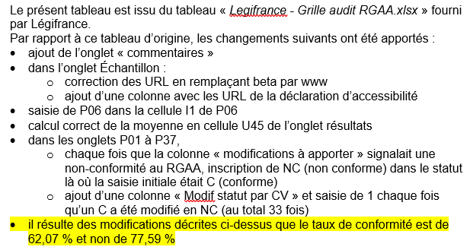
Commentaires sur le présent tableau | 33

Resultats
Tableau de bord audit RGAA 4

Conformité RGAA 4
 | C | NC
Niveau A | 59.09% | 40.91%
Niveau légal AA | 62.07% | 37.93%
Niveau AAA | 0.00% | 0.00%
Conformité RGAA 4
 | 62.07%
 | 37.93%
Conformité RGAA 4 |  |  | Résultats par page |  | C | NC | NA | % C
 | C | NC | P01 | Sommaire du JO | 37 | 8 | 61 | 82.22%
A | 59.09% | 40.91% | P02 | Liste de JO | 28 | 3 | 75 | 90.32%
AA (Légal) | 62.07% | 37.93% | P03 | Liste des tables du JO | 25 | 1 | 80 | 96.15%
AAA | - | - | P04 | Résultat de recherche transverse | 29 | 6 | 71 | 82.86%
Les résultats ci-dessus représentent le niveau de conformité global tel qu'il doit être reporté dans la déclaration de conformité. Le niveau de référence est le niveau légal AA. Pour qu'un site soit déclaré conforme au RGAA, ce niveau doit être de 100%. Les autres données sont indicatives. |  |  | P05 | Résultat de recherche des codes | 31 | 3 | 72 | 91.18%
 |  |  | P06 | Sommaire d'un code | 36 | 3 | 67 | 92.31%
 |  |  | P07 | Section de code | 22 | 7 | 77 | 75.86%
 |  |  | P08 | Résultat de recherche LODA | 37 | 2 | 67 | 94.87%
 |  |  | P09 | Texte LODA | 23 | 2 | 81 | 92.00%
 |  |  | P10 | Résultat de recherche JORF | 30 | 2 | 83 | 93.75%
 |  |  | P11 | Texte JORF | - | - | - | -
Conformité pour chaque niveau
 | C | NC
A | 59.09% | 40.91%
AA | 71.43% | 28.57%
AAA | 0.00% | 0.00%
Moyenne par page
 | 90.69%
 | 9.31%
 |  |  | P12 | Résultat de recherche jurisprudence constitutionnelle | 16 | 4 | 86 | 80.00%
Conformité pour chaque niveau |  |  | P13 | Texte de jurisprudence constitutionnelle | 20 | 1 | 85 | 95.24%
 | C | NC | P14 | Résultat de recherche jurisprudence administrative | 17 | 1 | 88 | 94.44%
A | 59.09% | 40.91% | P15 | Texte de jurisprudence administrative | 22 | 0 | 84 | 100.00%
AA | 71.43% | 28.57% | P16 | Résultat de recherche jurisprudence judiciaire | 17 | 1 | 88 | 94.44%
AAA | - | - | P17 | Texte de jurisprudence judiciaire | 5 | 1 | 100 | 83.33%
 |  |  | P18 | Recherche avancée | 27 | 3 | 76 | 90.00%
Résultats par niveau |  |  | P19 | Résultat de recherche avancée | 11 | 1 | 94 | 91.67%
 | C | NC | P20 | Résultat de recherche circulaire | 17 | 1 | 88 | 94.44%
A | 26 | 18 | P21 | Texte circulaire | 24 | 1 | 81 | 96.00%
AA | 10 | 4 | P22 | Résultat de recherche convention collective | 18 | 1 | 87 | 94.74%
AAA | 0 | 0 | P23 | Sommaire convention collective | 26 | 3 | 77 | 89.66%
Total | 36 | 22 | P24 | Texte de base convention collective | 16 | 2 | 88 | 88.89%
Calcul de la conformité |  |  | P25 | Texte attaché d'une convention collective | - | - | - | -
 |  |  | P26 | Résultat de recherche des accords d'entreprises | 18 | 3 | 85 | 85.71%
La conformité globale (Tableau "Conformité RGAA 4") est calculée de la manière suivante : C / (C+NC) où C est le nombre de critères conformes et NC le nombre de critères non conformes. C'est ce nombre qui est la référence légale, il représente le taux de conformité de l'échantillon. Il est normal que le taux de conformité global diffère sensiblement du taux de conformité par page. En effet, un critère NC (non conforme) sur une page rend le critère non conforme sur l'ensemble de l'échantillon. Pour qu'un site soit conforme (100% des critères applicables sont conformes au niveau AA) il est donc nécessaire que le taux de conformité par page soit égale à 100 %. Un critère peut prendre 4 statuts différents : - C : CONFORME. Le critère est conforme pour l'ensemble des éléments de la page - NC : NON CONFORME. Au moins un des éléments de la page concernée par le critère n'est pas conforme. - NA : NON APPLICABLE. Aucun élément dans la page ne concerne le critère. - NT : NON TESTÉ. Le critère n'est pas testé. |  |  | P27 | Texte accords d'entreprises | 22 | 0 | 84 | 100.00%
 |  |  | P28 | Liste des documents administratifs | 28 | 1 | 77 | 96.55%
 |  |  | P29 | Dossiers législatifs 1 | 25 | 1 | 80 | 96.15%
 |  |  | P30 | Dossiers législatifs 2 | 30 | 1 | 75 | 96.77%
 |  |  | P31 | Dossiers législatifs 3 | 23 | 0 | 83 | 100.00%
 |  |  | P32 | Projet de loi | 12 | 0 | 94 | 100.00%
 |  |  | P33 | Exposé des motifs | 14 | 1 | 91 | 93.33%
 |  |  | P34 | Échéancier | 25 | 1 | 80 | 96.15%
 |  |  | P35 | Débats parlementaires | 19 | 0 | 87 | 100.00%
 |  |  | P36 | À propos de la version bêta (27/11/2019) | 6 | 6 | 94 | 50.00%
 |  |  | P37 | Mentions légales | 4 | 2 | 100 | 66.67%
 |  |  | P38 |  | - | - | - | -
 |  |  | P39 |  | - | - | - | -
 |  |  | P40 |  | - | - | - | -
 |  |  | Résultats : moyennes
 |  |  |  | Moyenne |  |  |  | 90.69%
 |  |  |  | Meilleure page |  |  |  | 100.00%
 |  |  |  | Plus mauvaise page |  |  |  | 75.86%

